Sheet1
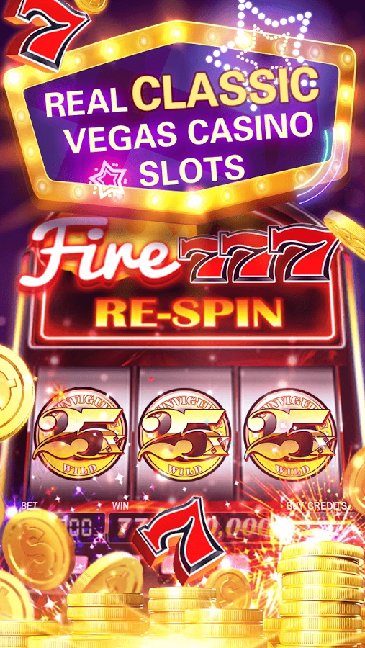
机器 | M1无主题
标语 | REAL CLASSIC VEGAS CASINO SLOTS！
要素 | 大肆宣扬效果
 | 最大奖

Sheet2
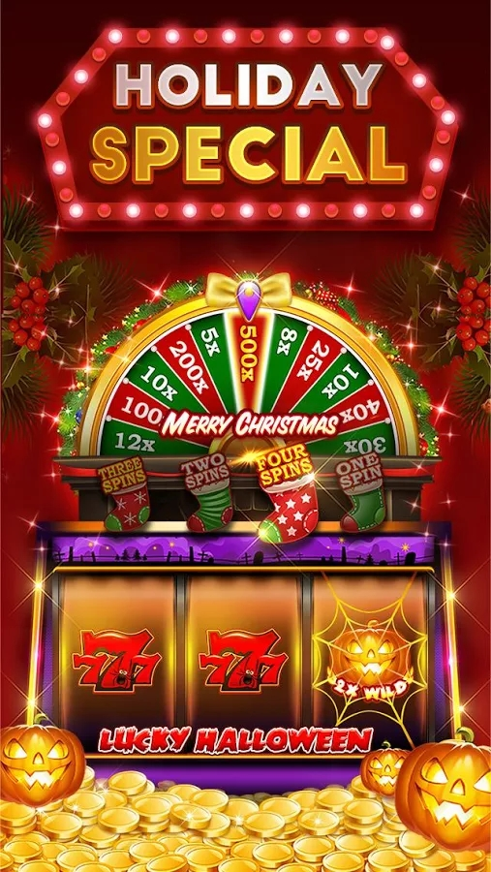
机器 | M2火主题
标语 | VARIOUS REWARDS！NON-STOP WINNING！
要素 | M2火机台卷轴，中间卷轴是龙WILD，两边卷轴在旋转

Sheet3

机器 | M12龙主题
 | M7多线无主题
 | M2钻石主题
标语 | THE BEST EXCITING THEMES！
要素 | M12龙主题大厅机台
 | M2火主题大厅机台
 | M7多线主题大厅机台
 | M12龙主题机台卷轴，两边卷轴是龙WILD，中间卷轴在旋转

Sheet4
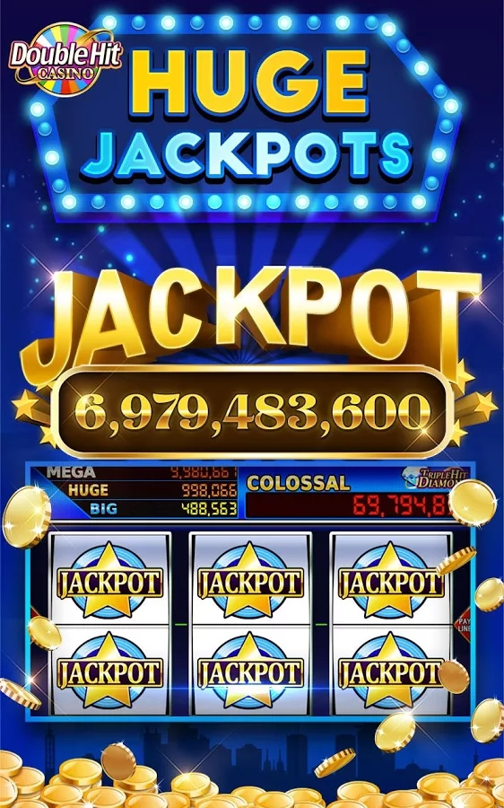
机器 | M9古埃及
标语 | HIT LEGENDARY JACKPOTS！
要素 | JACKPOT中奖画面
 | jackpot计钱框
 | jackpot奖金池

Sheet5
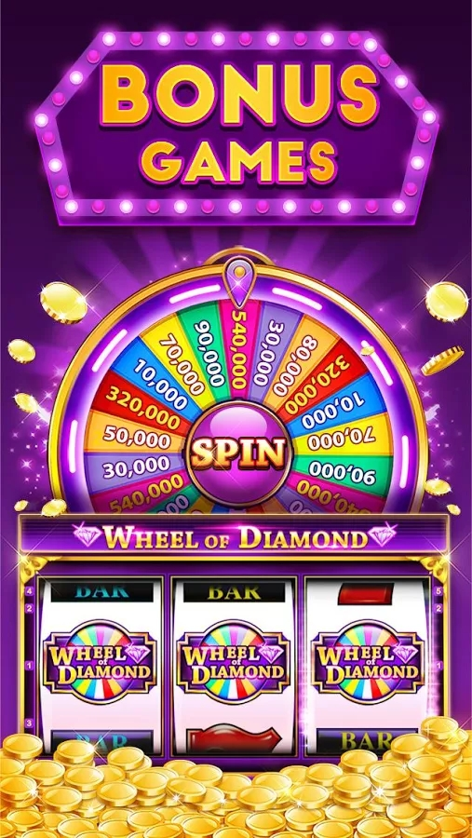
机器 | M10转盘
标语 | BONUS WHEEL OF FORTUNE！
要素 | BONUS中奖画面
 | 转盘画面

